5XING
金 | → | 水 | → | 木 | → | 火 | → | 土
 | 销锻 |  | 温润 |  | 隐暖 |  | 焚木
水

金
木
 |  |  |  |  |  |  | 金生水，因为地球上最原始的水就是从地球内部转化而来的；[3]
 |  |  |  |  |  |  | 水生木，因为水灌溉树木，树木便能欣欣向荣；[4]
 |  |  |  |  |  |  | 木生火，因为火以木料作燃料的材料，木烧尽，则火会自动熄灭。
 |  |  |  |  |  |  | 火生土，因为火燃烧物体后，物体化为灰烬，而灰烬便是土；
 |  |  |  |  |  |  | 土生金，因为金蕴藏于泥土石块之中，经冶炼后才提取金属；

土
火
 |  |  |  |  |  |  | 金克木，因为金属铸造的割切工具可锯毁树木； （有矿的土地不长草）
 |  |  |  |  |  |  | 木克土，因为树根吸收土中的营养，以补己用，树木强壮了，土壤如果得不到补充，自然削弱；
 |  |  |  |  |  |  | 土克水，因为土能防水； （兵来将挡水来土掩）
 |  |  |  |  |  |  | 水克火，因为火遇水便熄灭。
 |  |  |  |  |  |  | 火克金，因为烈火能溶解金属；
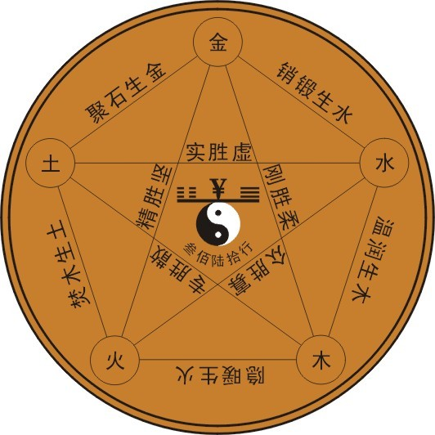

 |  |  |  |  |  |  |  | 五行不足 | 金 | 水 | 火 | 土 | 木
 |  |  |  |  |  |  |  | 补救颜色 | 白色 | 黑色、灰蓝色 | 赤色、咖啡色 | 黄色、紫色、粉红色 | 青色、绿色
 |  |  |  |  |  |  |  | 佩戴水晶 | 白水晶，白幽灵 | 黑发晶，虎眼石黑曜石 | 石榴石，红玛瑙，茶晶，碧玺 | 黄水晶，紫水晶，粉晶，紫黄晶 | 绿水晶，绿幽灵，绿发晶
 |  |  |  |  |  |  |  | 五行过盛 | 金 | 水 | 火 | 土 | 木
 |  |  |  |  |  |  |  | 补救颜色 | 黑色、灰蓝色 | 青色、绿色 | 黄色、紫色、粉红色 | 白色 | 黄色、紫色、粉色、红色
 |  |  |  |  |  |  |  | 佩戴水晶 | 黑发晶，虎眼石，黑曜石 | 绿水晶，绿幽灵，绿发晶 | 黄水晶，紫水晶，粉晶，紫黄晶 | 白水晶，白幽灵 | 黄水晶，紫水晶，粉晶，紫黄晶

 |  |  |  |  |  |  |  | 折叠五行数理
 |  |  |  |  |  |  |  | 金 ——一
 |  |  |  |  |  |  |  | 木 ——二
 |  |  |  |  |  |  |  | 水——三
 |  |  |  |  |  |  |  | 火 ——四
 |  |  |  |  |  |  |  | 土——五
 |  |  |  |  |  |  |  | 折叠五行方向
 |  |  |  |  |  |  |  | 金——主西方
 |  |  |  |  |  |  |  | 木——主东方
 |  |  |  |  |  |  |  | 水——主北方
 |  |  |  |  |  |  |  | 火——主南方。
 |  |  |  |  |  |  |  | 土——中央
 |  |  |  |  |  |  |  | 折叠五行天气
 |  |  |  |  |  |  |  | 金——燥
 |  |  |  |  |  |  |  | 木——风
 |  |  |  |  |  |  |  | 水——寒
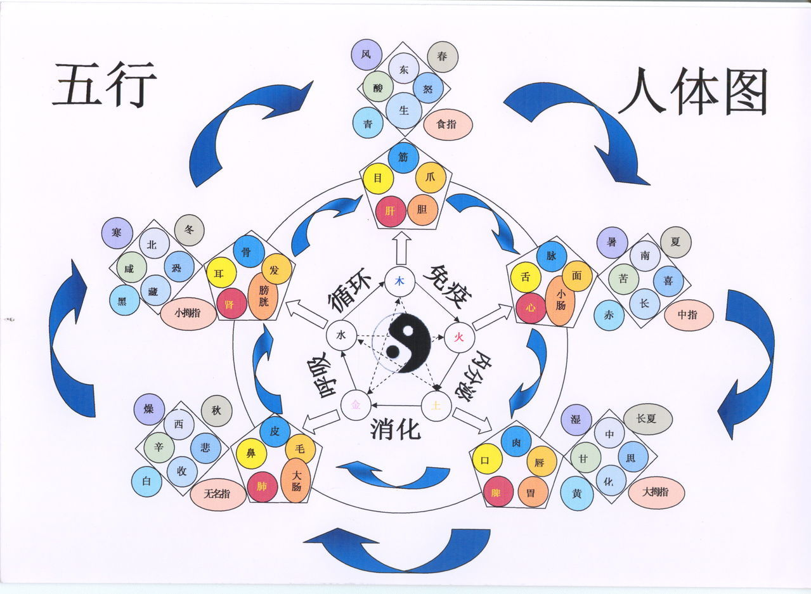
 |  |  |  |  |  |  |  | 火——暑
 |  |  |  |  |  |  |  | 土——湿
 |  |  |  |  |  |  |  | 折叠五行颜色
 |  |  |  |  |  |  |  | 金——白色
 |  |  |  |  |  |  |  | 木——青色
 |  |  |  |  |  |  |  | 水——黑色
 |  |  |  |  |  |  |  | 火——赤色
 |  |  |  |  |  |  |  | 土——黄色
 |  |  |  |  |  |  |  | 折叠五行身体
 |  |  |  |  |  |  |  | 金——皮、鼻孔、肺脏、大肠。
 |  |  |  |  |  |  |  | 木——筋、眼睛、肝、胆。
 |  |  |  |  |  |  |  | 水——骨、耳朵、肾脏、膀胱。
 |  |  |  |  |  |  |  | 火——脉、舌头、心脏、小肠。
 |  |  |  |  |  |  |  | 土——肉、嘴巴、脾脏、胃。
 |  |  |  |  |  |  |  | 木： 木旺得金，方成栋梁.五行相生相克五行相生相克
 |  |  |  |  |  |  |  | 木能生火，火多木焚; 强木得火，方化其顽.
 |  |  |  |  |  |  |  | 木能克土，土多木折; 土弱逢木，必为倾陷.
 |  |  |  |  |  |  |  | 木赖水生，水多木漂; 水能生木，木多水缩.
 |  |  |  |  |  |  |  | 火： 火旺得土，方成相济.
 |  |  |  |  |  |  |  | 火能生土，土多火晦; 强火得土，方止其焰.
 |  |  |  |  |  |  |  | 火能克金，金多火熄; 金弱遇火，必见销熔.
 |  |  |  |  |  |  |  | 火赖木生，木多火炽; 木能生火，火多木焚
 |  |  |  |  |  |  |  | 土： 土旺得水，方能疏通.
 |  |  |  |  |  |  |  | 土能生金，金多土变; 强土得金，方制其壅.
 |  |  |  |  |  |  |  | 土能克水，水多土流; 水弱逢土，必为淤塞.
 |  |  |  |  |  |  |  | 土赖火生，火多土焦; 火能生土，土多火晦.
 |  |  |  |  |  |  |  | 金： 金旺得火，方成器皿.
 |  |  |  |  |  |  |  | 金能生水，水多金沉; 强金得水，方挫其锋.
 |  |  |  |  |  |  |  | 金能克木，木多金缺; 木弱逢金，必为砍折.
 |  |  |  |  |  |  |  | 金赖土生，土多金埋; 土能生金，金多土变
 |  |  |  |  |  |  |  | 水： 水旺得土，方成池沼.
 |  |  |  |  |  |  |  | 水能生木，木多水缩; 强水得木，方泄其势.
 |  |  |  |  |  |  |  | 水能克火,火多水干; 火弱遇水，必不熄灭.
 |  |  |  |  |  |  |  | 水赖金生，金多水浊; 金能生水，水多金沉
 |  |  |  |  |  |  |  | 折叠编辑本段五行之病
 |  |  |  |  |  |  |  | 肺部疾病（属金）
 |  |  |  |  |  |  |  | 五行对应人体图
 |  |  |  |  |  |  |  | 肺病，是恼人得来的。 什么是恼？ 嫉妒人 记仇 什么事都记在心里
 |  |  |  |  |  |  |  | 容易得：气喘 咳嗽 吐血 肺炎 肺结核 等
 |  |  |  |  |  |  |  | 心脏疾病（属火）
 |  |  |  |  |  |  |  | 心脏病，是从恨上来的。 恨人就会伤心
 |  |  |  |  |  |  |  | 容易得：心慌 心热 失眠多怪梦 咳嗽吐血 癫狂 是语言重了就是精神病 等
 |  |  |  |  |  |  |  | 脾 胃疾病（属土）
 |  |  |  |  |  |  |  | 胃病是从怨上来的，怨人就伤脾，这种人无论发生什么事情，从来不找自己毛病，只一味的怨恨他人。把胃伤了，膨胀 胀饱 噎嗝 上吐下泻 就得上胃病了。
 |  |  |  |  |  |  |  | 容易得： 胃炎 胃溃疡 胃黏膜脱落 十二指肠 最后就是胃癌 等
 |  |  |  |  |  |  |  | 肝 胆部疾病（属木）
 |  |  |  |  |  |  |  | 肝病就是生闷气生的，怒气伤肝。
 |  |  |  |  |  |  |  | 容易得：牙疼 耳聋 头昏眼花 嘴歪眼斜 中风不已 半身不遂 肝胆有病 等
 |  |  |  |  |  |  |  | 肾病（属水）
 |  |  |  |  |  |  |  | 爱烦人会伤肾，水性的人爱生回头气，毒气存于骨，味咸
 |  |  |  |  |  |  |  | 容易得：肾虚 肾炎 腰疼 腿疼 胖肿 腰椎结核 腰间盘突出 妇科病 等

